상품제안서
코돌이 니들볼펜 | 상품코드: S02682

 |  |  |  |  |  |  | 02-713-8555 | www.synergygift.co.kr
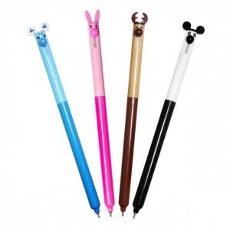 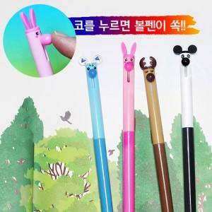

【상세/제작정보】 | <p><span style="font-size: 14pt;">※ 운임비 별도 발생 됩니다.</span></p>

【인쇄/포장옵션】 | 실크 / OPP(비닐)

【공급단가】 | 수량 | 500~ | 1,000~ | 5,000~ | 10,000~ | 50,000~
*VAT별도 | 토끼 | 280원 | 260원 | 250원 | 240원 | 230원
 | 사슴 | 280원 | 260원 | 250원 | 240원 | 230원
 | 판다 | 280원 | 260원 | 250원 | 240원 | 230원
 | 푸들 | 280원 | 260원 | 250원 | 240원 | 230원

【상품 URL】 | https://www.synergygift.co.kr:443/src/goods_detail.php?gdno=3519

